EX.データモデル入門
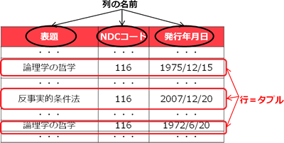
【連載記事】ユーザーのためのデータモデル入門
 | http://www.jsys.co.jp/mailmag/modeling/

【第1回】入門・木構造を越えて

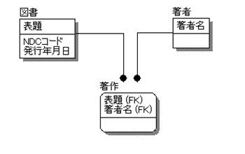

【第2回】データモデルを読む ― 表 ―

システム設計のセオリーBK
システム設計のセオリー ユーザー要求を正しく実装へつなぐ
 | http://honto.jp/netstore/pd-book_27686169.html

要求定義

要求定義

要求仕様書

RFP

業務規程等

2.1 要件定義

2.1.1
要求から要件へのトレース
2.1.2
設計範囲全体の把握
2.1.3
設計標準をつくろう
2.1.4
非機能要件の概要定義

要件定義書
システム全体図
設計標準
非機能要件
定義書

要求要件追跡書

2.2 実装準備

2.2.1
アーキテクチャ方針を考えよう
2.2.2
システムインフラの構成を考えよう
2.2.3
運用まわりの要件を考えよう

アーキテクチャ方針
ソフトウェア
構成要件書
運用
要件書

ネットワーク
構成要件書
信頼性
要件書

ハードウェア
構成要件書
性能
要件書

移行
構成要件書
セキュリティ
要件書

3.1 データ設計

3.1.1
概念データモデルをつくろう！
3.1.2
論理データモデルをつくろう！
3.1.3
物理データモデルをつくろう！
3.1.4
コードを定義しよう

概念データモデル
論理データモデル
物理データモデル
コード定義書

ビジネスルール集
ドメイン定義書
コード仕様書

用語集

3.2 外部インターフェイスの設計

3.2.1
外部IFの要件を明確にしよう
3.2.2
外部IFの概要を定義しよう
3.2.3
外部IFの詳細を定義しよう
3.2.4
データ移行の設計

外部IF
要件定義書
外部IF
概要定義書
外部IF
詳細定義書
移行設計書

移行手順書

3.3 データの実装

3.3.1
データベースに実装

実装可能な
DB定義体

テーブル
定義書

インデックス
定義書

ビュー
定義書

4.1 業務プロセスの概要定義

4.1.1
ToBe業務フローの概要を定義しよう
4.1.2
ToBe業務フローの詳細を定義しよう
4.1.3
AsIs業務フローを分析しよう
4.1.4
業務プロセス個々の概要を定義しよう

ToBe概要
業務フロー図
ToBe詳細
業務フロー図
AsIs
業務フロー図
プロセス概要
定義書

4.2 業務プロセスの詳細定義

4.2.1
画面のラフイメージを考えよう
4.2.2
業務プロセス個々の詳細を定義しよう

画面UI
ラフデザイン
プロセス詳細
定義書

5.1 機能の概要定義

5.1.5
物理CRUDマトリクス分析
5.1.6
サブシステム定義を詳細化
5.1.1
画面・帳票の概要を定義しよう
5.1.2
バッチ処理の概要を定義しよう
5.1.3
論理CRUDマトリクス分析
5.1.4
サブシステムに分割

画面・帳票概要定義書
バッチ概要
定義書
論理CRUD
マトリックス
サブシステム
定義書
物理CRUD
マトリックス

機能定義書

5.2 機能の詳細定義

5.2.5
実装の準備
5.2.1
機能の詳細を定義
5.2.2
画面・帳票の詳細を定義
5.2.3
バッチ処理の詳細を定義
5.2.4
共通に使用する処理を定義

機能定義書
（詳細）
画面・帳票詳細
定義書
バッチ詳細
定義書
機能ごとの詳細
定義書

システム全体の
詳細定義書

6.1 ユーザビリティの概要定義

6.1.1
ユーザビリティの要件を明確に
6.1.2
ユーザビリティの概要を定義

ユーザビリティ
要件定義書
ユーザビリティ
設計書

6.2 ユーザビリティの詳細定義

6.2.1
アクセシビリティの定義
6.2.2
ユーザビリティの詳細を定義

ユーザビリティ
設計書

● | 序章
 | 0.1 システム設計へのアプローチ
 |  | 0.1.1 システム設計を始める皆さんへ
 |  | 0.1.2 本書が目指すもの
 |  | 0.1.3 本書の構成

● | 第1章 情報システムと設計
 | 1.1 情報システムにおける設計
 |  | 1.1.1 情報システムの使命
 |  | 1.1.2 システム設計の目的
 |  | 1.1.3 システム設計の工程
 | 1.2 設計の全体像と基本方針
 |  | 1.2.1 何を行うのが設計か？
 |  | 1.2.2 最小の労力で最大の効果を！
 |  | 1.2.3 シンプルで抜けのない設計を目指す
 |  | 1.2.4 手戻りが生じない設計を目指す
 |  | 1.2.5 2種類のシステムの設計セオリー

● | 第2章 論理設計のはじめに

 | 2.1 要件定義でやっておくべきこと

 |  | 2.1.1 要求から要件へのトレース

2.1.1 要求から要件へのトレース
ビジネス要求
要求仕様書
ビジネス要件
要求定義
要件定義書
RFP
システム要求
システム要件
業務規程等
要求要件追跡書

 |  |  | ● | 要求は「本当にほしいもの」「ユーザが情報システムで実現したいこと」
 |  |  | ● | 要件は「本当にいるもの」「要求に基づきつつ、規制を踏まえて、情報システムに盛り込むべきこと」
 |  |  | ● | トレース手順
 |  |  |  | 1 | 経営の要求を把握
 |  |  |  | 2 | 要求の発生源を明確にする
 |  |  |  | 3 | 要求の背景にある課題・問題点を明確にする
 |  |  |  | 4 | 要求の目的・理由を明確にする
 |  |  |  | 5 | 要求のランク付け
 |  |  |  | 6 | 要件とすべき要求を選択
 |  |  |  | 7 | システム要件の確定
 |  |  |  | 8 | プロジェクトスコーピング
 |  |  |  | 9 | 要件を要求に紐づける
 |  |  |  | 10 | 要件と成果物の内容を確認する

 |  | 2.1.2 設計範囲全体を把握しよう

要求定義
要求仕様書
2.1.2
設計範囲全体の把握
RFP

2.1.1
要求から要件へのトレース
業務規程等
システム全体図

要件定義書

要求要件追跡書

 |  |  | ● | トレース手順
 |  |  |  | 1 | システムイメージの検討
 |  |  |  | 2 | システム全体のラフスケッチを書く
 |  |  |  | 3 | 外部接続を書き加える
 |  |  |  | 4 | サブシステム同士のつながり
 |  |  |  | 5 | 可能なら機能間の連携も記載する

 |  | 2.1.3 設計標準をつくろう！

2.1.2
設計範囲全体の把握
システム全体図
2.1.3
設計標準をつくろう
設計標準

 |  |  | ● | 標準の範疇
 |  |  |  | ● | 文字コード
 |  |  |  | ● | UI標準
 |  |  |  | ● | データに関する標準
 |  |  |  | ● | 業務フロー記述に関する標準
 |  |  |  | ● | 開発標準

 |  | 2.1.4 非機能要件の概要定義

要求仕様書

要求定義
RFP

業務規程等
2.1.4
非機能要件の概要定義
非機能要件
定義書

2.1.1
要求から要件へのトレース
要件定義書

要求要件追跡書

 |  |  | ● | 非機能要件（FURPS+）
 |  |  |  | ● | 機能性
 |  |  |  | ● | 操作性
 |  |  |  | ● | 信頼性
 |  |  |  | ● | 性能
 |  |  |  | ● | 保守の容易性
 |  |  |  | ● | その他

 | 2.2 実装への下準備

 |  | 2.2.1 アーキテクチャ方針を考えよう！

2.2.1 アーキテクチャ方針を考えよう

2.1.1
要求から要件へのトレース
要件定義書
アプリケーション
アーキテクチャ
要求要件追跡書

システム
アーキテクチャ
2.1.2
設計範囲全体の把握
システム全体図
アーキテクチャ方針

2.1.4
非機能要件の概要定義
非機能要件
定義書

 |  |  | ● | 検討事項
 |  |  |  | ● | アプリケーションアーキテクチャ
 |  |  |  |  | ● | コンポーネント構成と連携方法
 |  |  |  |  | ● | 処理形態
 |  |  |  |  | ● | アプリケーション方針
 |  |  |  |  | ● | 帳票方針
 |  |  |  | ● | システムアーキテクチャ
 |  |  |  |  | ● | スケーラビリティ
 |  |  |  |  | ● | 可用性
 |  |  |  |  | ● | セキュリティ
 |  |  |  |  | ● | パフォーマンス

 |  | 2.2.2 システムインフラの構成を考えよう！

2.2.2 システムインフラの構成を考えよう

2.1.1
要求から要件へのトレース
要件定義書

要求要件追跡書
ソフトウェア構成
ソフトウェア
構成要件書

2.1.2
設計範囲全体の把握
システム全体図
ネットワーク構成
ネットワーク
構成要件書

ハードウェア構成
ハードウェア
構成要件書
2.1.4
非機能要件の概要定義
非機能要件
定義書

（システム・データ・業務）移行
移行構成要件書
2.2.1
アーキテクチャ方針を考えよう
非機能要件
定義書

 |  | 2.2.3 運用まわりの要件を考えよう！

2.1.2
設計範囲全体の把握
システム全体図
2.2.3 運用まわりの要件を考えよう

運用要件の策定
運用
要件書

2.1.4
非機能要件の概要定義
非機能要件
定義書

信頼性要件の策定
信頼性
要件書

ソフトウェア
構成要件書
性能要件の策定
性能
要件書

ネットワーク
構成要件書
2.2.2
システムインフラの構成を考えよう
セキュリティ要件の策定
セキュリティ
要件書
ハードウェア
構成要件書

移行構成要件書

● | 第3章 データ設計のセオリー

 | 3.1 データの設計

要求仕様書

要求定義
RFP

業務規程等

非機能要件
定義書

2.1.1
要求から要件へのトレース
要件定義書

要求要件追跡書

2.1.2
設計範囲全体の把握
システム全体図

 | 3.2 外部インターフェースの設計

 | 3.3 データの実装

● | 第4章 プロセス設計のセオリー
 | 4.1 業務プロセスの概要定義
 | 4.2 業務プロセスの詳細定義

● | 第5章 機能設計のセオリー
 | 5.1 機能の概要定義
 | 5.2 機能の詳細定義

● | 第6章 ユーザビリティ設計のセオリー
 | 6.1 ユーザビリティの概要定義
 | 6.2 ユーザビリティの詳細定義

● | 第7章 設計のToBeを実装のAsIsへつなぐために
 | 7.1 インフラ系と運用系の仕様固め
 | 7.2 SOA・アジャイル開発への期待

【原紙】
●

デバイス
顧客管理
DB
画面
データ
参照先
参照元

雑メモ
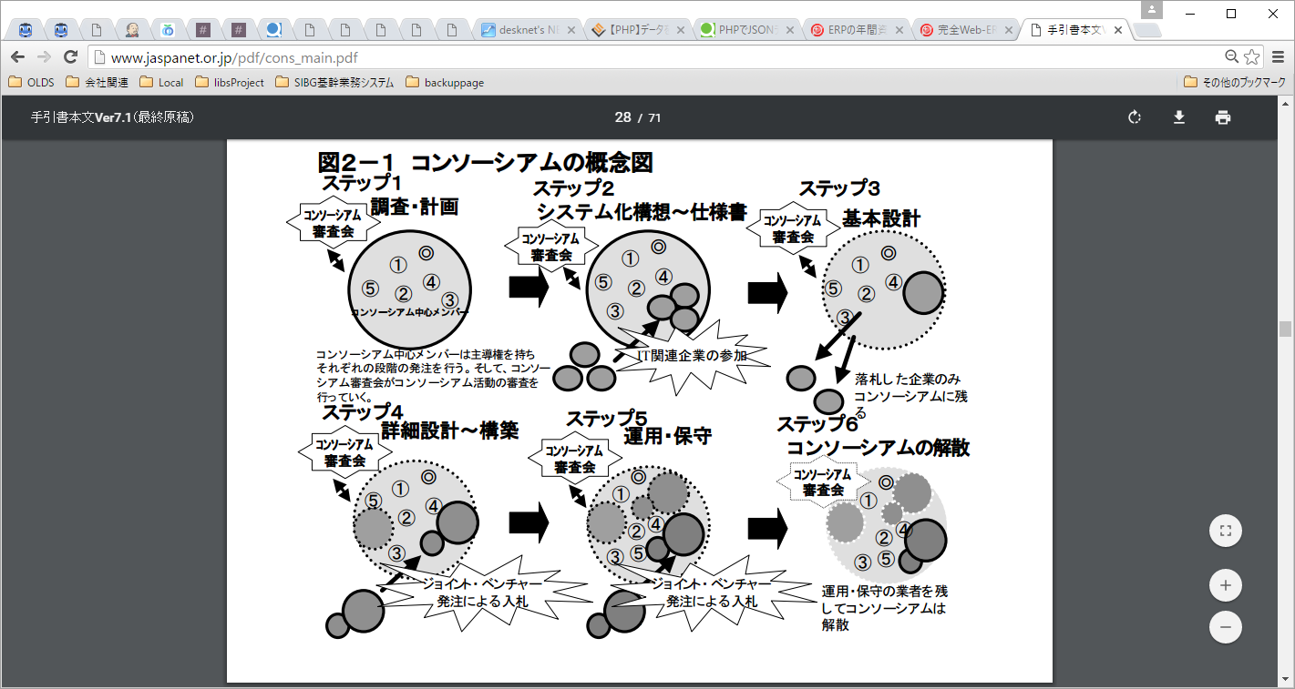
● | 【サンプル図表入り】業務知識がない仕事にも参加する技術、あるいはプロのヒアリング技術9選
 | http://blogs.itmedia.co.jp/magic/2013/10/9-90cb.html
 |  | コツ1：ヒアリングにはフォーマットを使え
 |  | コツ2：業務は流れで聞け
 |  |  | ◆時系列に沿って聞くのが基本
 |  |  | ◆聞くだけでなく、バーチャル体験をせよ
 |  |  | ◆担当者ごとに区切って聞く
 |  | コツ3：フリートークも有効
 |  | コツ4：数字で感覚を合わせよ
 |  |  | ◆「すごく」や「大変」を数値で聞け
 |  |  | ◆集め過ぎない
 |  |  | ◆作業時間は「ひとまとまり」で聞け
 |  | コツ5：聞いたことはその場で書き出せ
 |  |  | ◆その場で書いた方が、楽で正確
 |  |  | ◆うまく整理できないところは怪しい
 |  | コツ6：「ざっくり」から「深く」へ
 |  |  | ◆業務の目的をおさえてから聞く
 |  |  | ◆最初に全体をおさえる
 |  |  | ◆宿題を活用する
 |  | コツ7：本人にも書いてもらう
 |  |  | 【事例1】仕事割合の円グラフ
 |  |  | 【事例②】休憩コーナーで、みんなの意見を募る
 |  | コツ8：現場とよい関係を作ることを裏の目的にせよ
 |  |  | ◆また後で聞きにいける関係を作る
 |  |  | ◆相手の負荷を気にする
 |  | コツ9：あえて、手書きの業務フローから始める

● | 請書とは
 | 承知した、または引き受けた旨を書いて差し出す文書。

● | 基幹系システムと情報系システム ～基幹系と情報系は”分ける”のが鉄則
 | 元ネタ |  |  | http://www.graffe.jp/blog/289/
 |  | 基幹系システム 【 mission-critical system 】 業務系システム / 基幹業務システム
 |  |  | 企業の情報システムのうち、業務内容と直接に関わる販売や在庫管理、財務などを扱うもの。あるいは、単に、業務やサービスの中核となる重要なシステム。
 |  |  | 業務内容に大幅な変更があった場合などを除いて、一度完成されたシステムは長期に渡ってそのまま使われ続けることが多い。
 |  |  | 基幹系とは、企業の業務内容のうち、業務を遂行するために不可欠なものを指す。
 |  |  | 業務に直接的に関係する情報を管理・処理するシステムを「基幹系システム」
 |  |  | 基幹系以外の情報システムは、その運用範囲や利用頻度によって呼称がさまざまだが「情報系」「業務系」「部門別」などと呼ばれることが多い。
 |  |  | 基幹系システムは「止まるとヤバい」
 |  |  | 「絶対に止まらない」「絶対にミスらない」「絶対に侵入されない」というようなことが要求されます。
 |  | 情報系システム 【 informational system 】
 |  |  | 企業の情報システムのうち、コミュニケーションや事務処理の効率化や意思決定の支援などのために構築されるシステム
 |  |  | 業務の中核に直接は関与しないもの
 |  |  | 情報系システムは「ビジネスを支援する」仕組みです。
 |  |  | 情報系システムの最大の特徴は、「止まっても、本業はまわる」というところです。
 |  | 「基幹系と情報系を統合するのは危険」
 |  |  | 情報系システムの不具合であったり改修・追加開発が基幹系システムに影響を及ぼしてしまう、ということが懸念
 |  |  | 業務の効率化・高度化を目指すための情報系システムが、基幹系システムに対して影響を与えてしまうのは本末転倒
 |  |  | 基幹系システムに、そういう「一時的に使われるもの」「いずれ不要になるもの」を組み込むのは、システムとしての性質上好ましくありません。

● | 「ERP」「Enterprise Resource Planning」の略で、直訳すると「企業資源計画」
 | 比較 |  | http://it-trend.jp/erp/ranking

● | 経理と会計と財務の違い
 | 元ネタ |  |  | http://www.syachou-blog.com/accounts-accounting-financial/
 |  | 会計の本来の意味は、「お金の出入りを帳簿などに記録すること」です。お金単体だけでなく、お金と物の交換によってお金がプラスされたり、物がマイナスされたりなどの記録も全て会計にあたります。
 |  |  | 会計の中には、「管理会計」と「財務会計」があります。
 |  |  |  | 管理会計は社内において経営者や企業内部の管理者に対する情報提供を目的とする会計
 |  |  |  | 財務会計とは、決算書等の会計情報を企業内外に公表することを目的とした会計

 |  | 経理は、会計の中のお金の処理の1つです。会計の中でも、より公的な会社業務に繋がるお金の処理のことを経理と言います。
 |  | 財務の仕事は、企業の資金調達（銀行融資、株式発行など）、予算管理、資金調達、資金運用（投資、M&Aなど）など
 |  |  | 経理は企業から出ていく経費や利益の算出を担当し、財務は事業活動に必要なお金を集めて管理する業務とイメージすればわかりやすいと思います。

● | 基幹業務システム構築にオープンソースを使うのは、本当に低コストなのか？
 | 元ネタ |  |  | http://www.atmarkit.co.jp/ad/hitachi/cosminexus0803_2/cosminexus0803_2.html
 |  | ライセンスは無料だが、システム開発全体のコストで見ると、関連製品・サポート体制の充実した商用のAPサーバの方が安価になる場合も見受けられる。

● | 工事進行基準の会計処理方法
 | http://www.itmedia.co.jp/im/articles/0807/28/news112.html
 |  | 「ソフトウェア開発を受注しただけでは商品を販売したことにならないため、まだ売上にしてはいけない」
 |  | どのタイミングなら売上計上していい、という決まりのことを「売上計上基準」

● | SI ObjectBrowser PM
 | http://www.sint.co.jp/products/obpm/service/system4.html
 | 統合管理
 |  | 1つのプロジェクトを一括して契約することが少なくなり、工程単位に契約を分けるケースが増えています
 |  | 増加分を別契約としたり、プロジェクトを１次フェーズ、２次フェーズに分けたりすることもあります
 |  | 「プロジェクトの親子関係」と「プロジェクトのグループ」

● | コンソーシアム方式
 | http://www.jaspanet.or.jp/pdf/cons_main.pdf

モデリングのメモ
●
 | 配置設計の手順と注意点 |  |  |  |  |  |  | http://www.itmedia.co.jp/im/articles/0602/03/news090.html
 | ● | 順を追って論理的に配置を行った方がよい。これをトレーサビリティのある設計をするという。

 | ITアーキテクチャ構築の勘所 |  |  |  |  |  |  | http://www.itmedia.co.jp/keywords/it_architecture_kandokoro.html
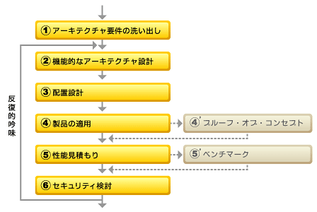

 | ● | （4'）は、（4）を補完するステップで、使用実績のない製品を設計に組み込む場合などに、期待どおりに機能するかどうか、必要に応じてプロトタイプなどを作成して検証する。
 | ● | （5'）は（5）を補完するステップで、性能見積もりに必要な原単位が不明な場合に測定を行ったり、期待どおりの性能が得られるかプロトタイプを作成して測定を行ったりする。
 | ● | トレーサビリティー
 |  | ● | ステップ間で論理的につながりを持って設計を進める
 | ● | アカウンタビリティー
 |  | ● | アーキテクチャ決定理由を明確に説明できる
 | ● | 勘所：要件に適合したアーキテクチャが良いアーキテクチャである
 | ● | 勘所：アーキテクチャ上、重要なユースケースを意識せよ
 |  | ● | 業務の「目玉」となる重要なユースケース
 |  | ● | 実装が難しそうな、「ややこしい」ユースケース
 |  | ● | 処理量が多いユースケース
 |  | ● | 認証などセキュリティが関係するユースケース
 |  | ● | 他システムと連携した処理を含むユースケース
 | ● | 勘所：品質目標の設定は現実的に
 | ● | 勘所：制約事項の把握も忘れずに
 | ● | 第3回 機能的なアーキテクチャの設計
 |  | ● | ITアーキテクチャを「ビジネスの要求にIT技術を用いて応えるための青写真であり、システムを構成する要素とその構造を、静的および動的に表したもの」と考えている。
 |  | ● | 勘所：関心事を分離せよ
 |  |  | ● | （1）主要コンポーネントの洗い出し
 |  |  | ● | （2）コンポーネントの構造化／レイヤ化
 |  |  | ● | （3）業務とシステムを分離して構造化
 |  | ● | 勘所：レイヤ化してコンポーネントの依存関係と責務を整理せよ
 |  | ● | 勘所：業務とシステムを分離して構造化せよ
 | ● | 配置設計の手順と注意点
 |  | ● | 勘所！ 適切な配置設計により非機能要件を実現せよ
 |  |  | ● | 1.非機能要件の確認
 |  |  | ● | 2.リファレンス・アーキテクチャの参照
 |  |  | ● | 3.論理的なノードの配置
 |  |  | ● | 4.業務コンポーネントのグループ化とノードへの配置
 |  |  | ● | 5.システム・コンポーネントの配置とシステム管理機能の追加
 |  | ● | 勘所！ 要件が適合するリファレンス・アーキテクチャから先人の知恵を学べ
 |  | ● | 勘所！ ボトルネックをなくして、スケーラビリティのあるシステムにせよ
 |  | ● | 勘所！ Single Point of Failureを避けよ
 |  | ● | 勘所！ ビジネス要求に合わせて、アーキテクチャを判断せよ

 | ゼロから始めるUMLモデリング講座 |  |  |  |  |  |  |  |  | http://news.mynavi.jp/series/UML_zero/019/
● | アーキテクチャ設計に有用なUMLによるモデリング
● | 配置図でモデリングするテーマ - ソフトウェアの配置
 | ● | 「ソフトウェアの配置」と「システム間連携」

 |  | ● | ノードとは、ハードウェアやミドルウェアなどを記述する要素
 |  | ● | コンポーネントとは、インタフェースを提供しているプログラムの集合を記述する要素
 |  | ● | 成果物とは、ファイルを記述する要素
● | ナレッジの可視化にも役立つUML
● | 視覚的な表記・標準化・知識の蓄積によって得られるメリット
 | ● | 「2次元的に表現できる」「構造を直感的に表現できる」「概要を短時間で理解できる」
 | ● | 開発に携わる人たちが共通の言葉でコミュニケーションできること
しおり
 | ● | 設計レベルにおける知識の蓄積・再利用が容易
● | 見えるものも見えないものも可視化するモデリング
 | ● | 設計図を使う一番の目的は、構築前の段階で第三者に建造物の出来上がりイメージを伝えること
 | ● | 構築後であっても建造物の仕様を伝える
● | 様々な視点から見たシステム開発におけるモデリング
 | ● | 経営から見たモデリング
 |  | ● | 「バランスト・スコア・カード(BSC)」
 | ● | 業務から見たモデリング
 |  | ● | モデリング要素となりえるのは、業務を構成する人(役割)、組織、取り扱う物や情報、ビジネスの流れ(プロセス)、そこで実施される個々の作業(アクティビティ)、ビジネスルールなど
 | ● | システム利用者から見たモデリング
 |  | ● | 主なモデリング要素は、機能やその機能で扱う情報・チェック内容などのルール
 | ● | システムから見たモデリング
 |  | ● | 国際標準規格「ISO/IEC TR15271」に基づき、コンピュータによって処理される部分(コンピュータシステム)に加えて、それに関連する人間系の作業や設備を含んだものを「システム」と解釈
● | 依存関係を持つシステム開発におけるモデリングの対象要素
● | UML 2.0のポイント
 | ● | UMLとオブジェクト指向
 |  | ● | UMLを正確に表すと「オブジェクト指向という手法でモデリングした内容を標記するための言語」
 | ● | モデリング手法によって異なる図
 |  | ● | モデリング対象の構造を表現する「構造図」と動作(振る舞い)を表現する「振る舞い図」に大別
 | ● | UML 2.0で定義されている13種の図
 |  | ● | 構造図
 |  |  | ● | クラス図
 |  |  | ● | オブジェクト図
 |  |  | ● | コンポジット構造図
 |  |  | ● | コンポーネント図
 |  |  | ● | 配置図
 |  |  | ● | パッケージ図
 |  |  | ● | ユースケース図
 |  | ● | 振る舞い図
 |  |  | ● | 相互作用図
 |  |  |  | ● | シーケンス図
 |  |  |  | ● | コミュニケーション図
 |  |  |  | ● | タイミング図
 |  |  |  | ● | 相互作用概要図
 |  |  | ● | ステートマシン図
 |  |  | ● | アクティビティ図
● | アクティビティ図で業務フローを記述する
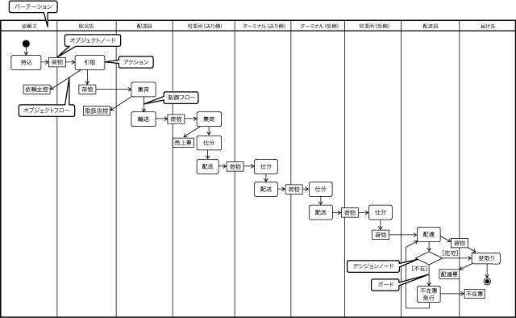

● | 構造図による人・役割・場所のモデリング
 | ● | オブジェクト図によるモデリング
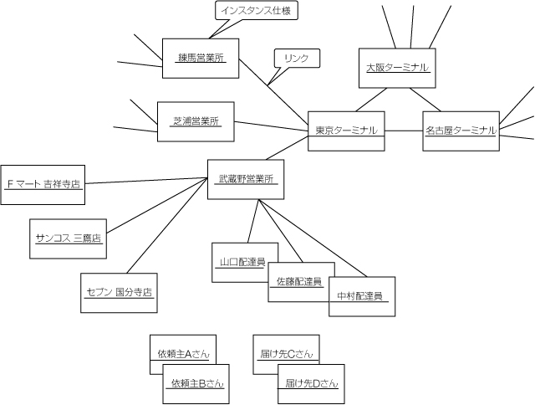

 | ● | クラス図によるモデリング

● | クラス図による物・事のモデリング
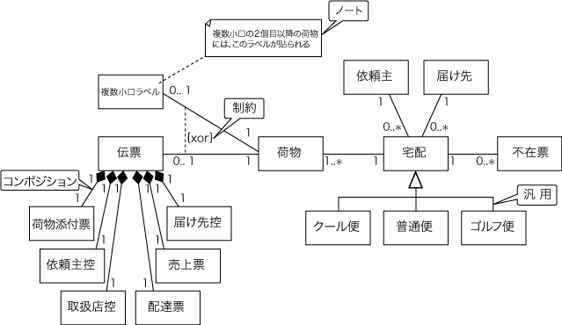

● | ステートマシン図による状態のモデリング
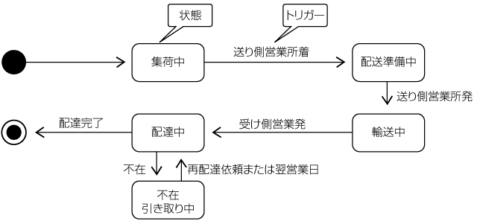

● | UMLによるシステム要求のモデリング
 | ● | Step1:業務フローの作成
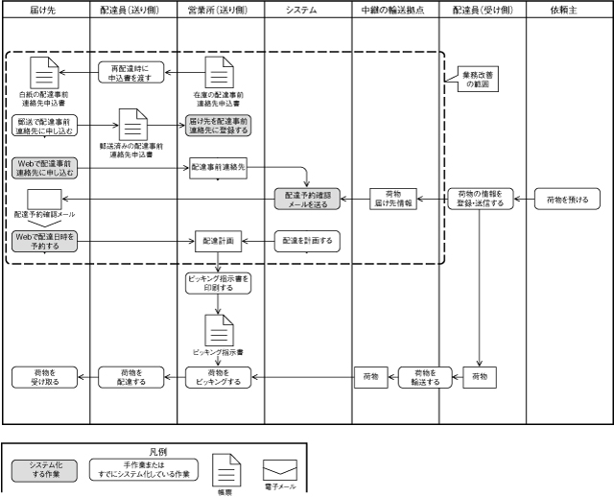

 | ● | ステップ2:ユースケース図の作成
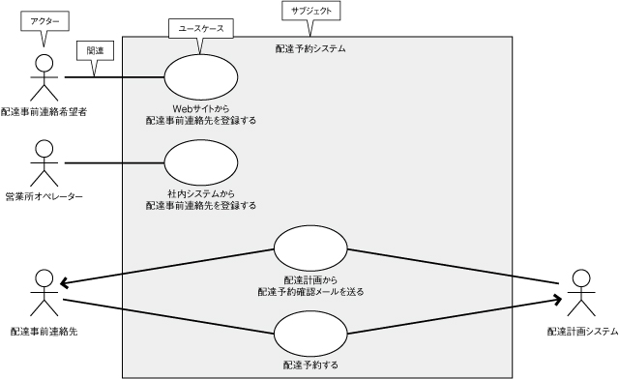

 |  | ● | アクターとユースケースの関係は「関連」を使ってモデリングします。ユースケース図における関連の主な使い道は以下の4種類です。
 |  |  | ● | 1).ユースケースを利用するアクターを表す
 |  |  | ● | 2).ユースケースを起動するアクターを表す
 |  |  | ● | 3).ユースケースから起動されるアクターを表す
 |  |  | ● | 4).ユースケースから情報を受け取るアクターを表す
 | ● | Step3:コンテキスト図の作成
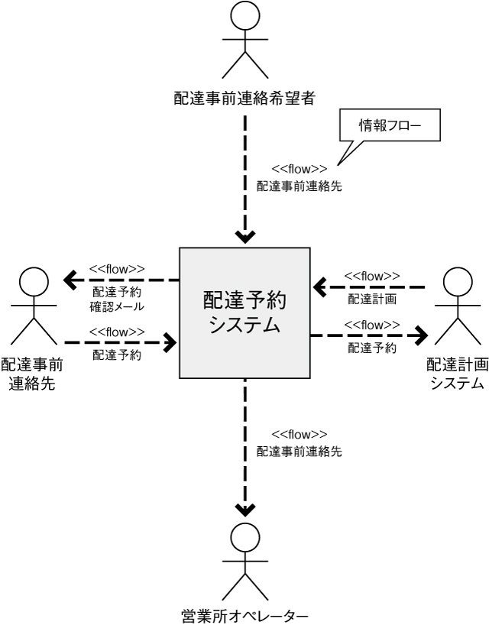

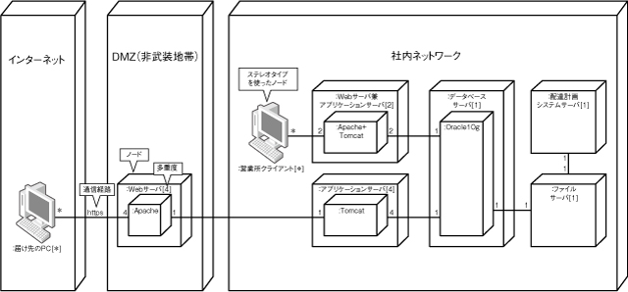
 | ● | Step4:配置図の作成

● | UMLでは定義できないシステム要求
 | ● | システム導入の目的
 | ● | ユースケース記述
 | ● | ビジネスルール
 |  | ● | ただし、データに関するビジネスルールの記述の中にはクラス図の方が適しているものもあります。
 | ● | 非機能要求

● | システム仕様のモデリングのポイント
 |  | システムの仕様の中で特に重要なのが「データ」「状態」「ユースケース」
 | ● | クラス図を用いたデータの仕様の定義
 |  | ● | 進行に応じて成果物を詳細化していくプロジェクトの進め方を「段階的詳細化」
 |  | ● | ビジネスモデリングのクラス図では業務の概念の理解を目的としているため、システムに必要な属性をすべて定義する必要はありません。
 |  |  | ビジネスルールを反映

 | ● | ステートマシン図による状態仕様のモデリング

 | 機能配置概念図 |  |  |  |  | http://www.nec.co.jp/middle/WebSAM/products/od_opbase/program/layout.html

 | UML2 配置図の概要 |  |  |  |  |  | https://www.ogis-ri.co.jp/otc/swec/process/am-res/am/artifacts/deploymentDiagram.html

 | 配置図（Deployment Diagram） |  |  |  |  |  |  |  | http://www.itsenka.com/contents/development/uml/deployment.html

 | 実践ロバストネス分析 |  |  |  |  |  |  |  | https://www.ogis-ri.co.jp/otc/hiroba/technical/RobustnessAnalysis/RA1/

 | ちょっと待って！そのワークフローのシステム化 |  |  |  |  |  |  |  |  |  | http://www.rcc.ricoh-japan.co.jp/rcc/special/1006-17.html

● | ワークフローとは
 | ● | 流れ図などを用いて、業務の一連の処理手続きを定義するこ

● | ワークフローがもたらすメリット

● | 紙文書から電子文書への流れ

● | 内部統制にみるワークフロー
 | ● | 「ITへの対応・業務処理統制」
 |  | ● | 「業務実行が権限者に承認される」「承認を受けた業務が適正に実行される」「実行内容が適正にデータベースに記録される」といった一連の実行管理が、ITによって業務プロセスに組み込みこまれて処理が行われること
 |  | ● | 「ワークフロー」設計の前に、現状の業務の流れが、果たして業務目的に合致しているのか、効率的なのか、無駄・無理な作業が潜んでいないのか等、業務課題及び現場運用課題の観点から見直すことが重要なポイントとなります。

● | ワークフローシステム導入の目的、狙いとは何か？
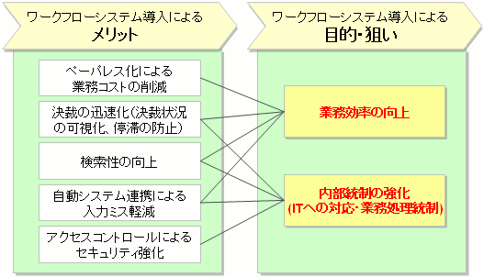

● | 「効果の出るワークフローシステム導入」に注意すべき点
 | ● | 全体最適の視点で、業務を見直すこと。
 | ● | 改善効果の高い業務を絞り込むこと。

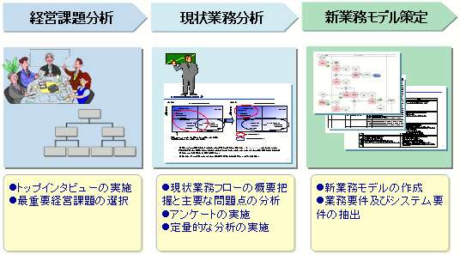
● | ワークフローのシステム化までの具体的な手法

● | ワークフローツールとは？
 | ● | 「ワークフローを定義、運用、管理するソフトウェア」
 |  | ● | 定義
 |  |  | 各業務に沿った申請フォーム、承認ルートやルールを設定できる機能
 |  |  | ● | フォーム設計
 |  |  | ● | 承認ルート
 |  | ● | 運用
 |  |  | ツールのエンジン部分。確認機能を含む
 |  |  | ● | 一覧画面（ビュー）
 |  | ● | 管理
 |  |  | 情報のメンテナンス機能
 |  |  | ● | 統制機能
 |  |  | ● | 組織情報メンテナンス機能
 |  | ● | その他
 |  |  | ● | システム連携への対応

 | SQLアタマアカデミー |  |  |  |  |  |  |  |  |  |  | http://gihyo.jp/dev/serial/01/sql_academy2?start=40

